工作表1
1、带*项为必填项: 需上传30款产品实物图片，行数、大小宽度不够请自行添加调整；每款商品可提供1-3张照片（正面或侧面或背面，只要能清晰展示产品即可），每张图片不要超过200K，大小建议为300*300，整个EXCEL大小请不要超过5MB
2、所有的图片卖家需要集合在1个excel中提交，不要分多个excel
3、请认真填写以下信息，确保内容真实有效，若后续平台发现卖家实际售卖的商品与上传的清单样品风格严重不符，保留关闭账号清退权利；填写完毕后直接以excel格式在对应资质提交入口上传；
产品清单
商标名称* （商标名称务必与商标网显示的商标名一致，否则商标资质申请无法通过） | 商标状态* (R标 / TM标） | 商标类型* （自有/授权） | 产地* | 销售对应类目* | 主材质 | 副材质/主石 | 包邮预销售价格（美金）* | 实物图片* 请上传清晰产品的实物图片； 1、若产品实物上有品牌logo且产品风格/元素符合平台招商需求，平台优先招募； 2、若产品实物无品牌logo，但产品风格/元素符合平台招商需求，也可接受； 3、禁止出现申请A商标，实际在产品实物上出现B商标的现象 产品风格/元素以平台审核为准 | 元素 | 风格 | 目标国家/消费群体
Viennois | R | 自有 | 广州 |  | 铜 | 施华洛世奇水晶 | 12美金 | 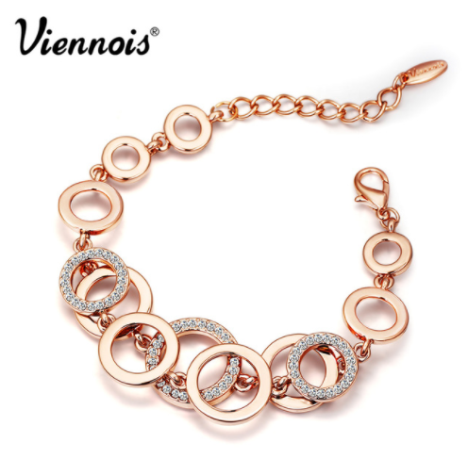 | 圆形 | 流行 | 美国 | 范例

